信用交易
融资融券市场交易数据统计(2024-07-16)

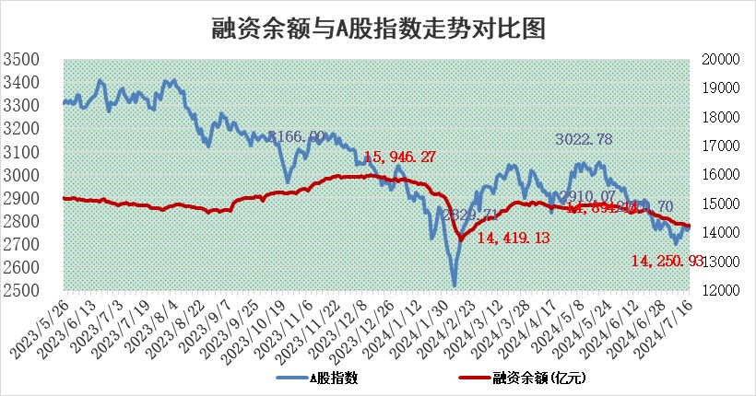
标的证券 | 融资融券余额（亿元） | 融资余额（亿元） | 融券余额（亿元） | 融资买入额（亿元） | 融资融券规模变化（亿元） | 融资余额增幅(‰) | 融券余额增幅(%)
统计数据 | 14,563.55 | 14,250.93 | 302.21 | 537.89 | -4.27 | -0.27 | -0.17

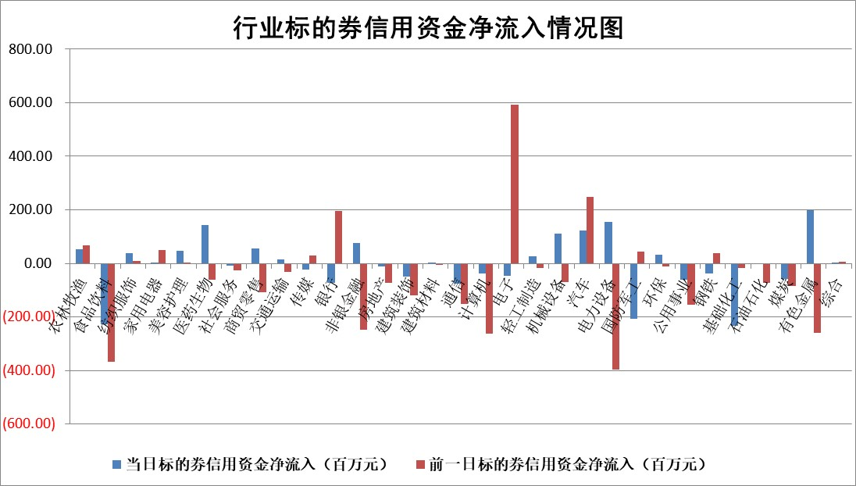

 |  |  |  |  |  |  |  | 2

 |  |  |  |  |  |  |  | 5
标的基金代码 | 标的基金简称 | 融资余额/市值(%) | 融资余额增幅(%) | 融资买入额/成交金额(%) | （融资余额净增额-融券余额净增额）/市值(‱) | 融券余额降幅(%) | ABS[（融资余额净增额-融券余额净增额）/市值净增额-1](%)
159902 | 华夏中小板ETF | 0.00 | 0.00 | 0.00 | 0.00 | 0.00 | 100.00
159915 | 易方达创业板ETF | 2.14 | -2.52 | 1733260.92 | -5.56 | -1.08 | 103.86
159919 | 嘉实沪深300ETF | 0.64 | -0.73 | 2.02 | -0.53 | -1.80 | 100.78
159920 | 华夏恒生ETF | 39.24 | -0.37 | 9.95 | -14.67 | 1.08 | 86.59
159922 | 嘉实中证500ETF | 0.55 | 18.31 | 18.65 | 8.18 | -0.20 | 53.21
159925 | 南方沪深300ETF | 0.21 | 0.24 | 1.52 | -0.44 | -0.71 | 100.62
159928 | 消费ETF | 1.13 | 1.31 | 1.25 | 1.47 | 0.00 | 100.00
159934 | 易方达黄金ETF | 87.75 | -0.06 | 3.42 | -5.15 | 0.00 | 104.45
159939 | 全指信息技术ETF | 0.68 | -11.53 | 87.88 | -8.90 | 0.00 | 102.62
159940 | 全指金融地产ETF | 0.12 | 0.07 | 0.00 | 0.01 | 0.00 | 100.07
159995 | 半导体芯片ETF | 2.06 | -7.95 | 127.85 | -17.58 | 1.76 | 105.18
159997 | 天弘中证电子ETF | 2.02 | -4.43 | 7.74 | -9.39 | -3.33 | 102.91
159998 | 天弘中证计算机主题ETF | 0.89 | 18.38 | 0.11 | 13.42 | -2.60 | 94.70
510050 | 华夏上证50ETF | 3.85 | -0.95 | 171.37 | -3.68 | 1.09 | 107.00
510180 | 华安上证180ETF | 0.45 | -0.64 | 0.83 | -0.31 | -9.38 | 100.57
510880 | 华泰柏瑞红利ETF | 0.29 | 0.97 | 2.47 | 0.29 | 0.41 | 100.82
510900 | 易方达恒生H股ETF | 46.37 | 0.13 | 4.07 | 6.25 | 0.00 | 107.87
511010 | 5年期国债ETF | 7.50 | -0.52 | 0.00 | -3.94 | 0.00 | 5294.11
511380 | 可转债及可交换债券ETF | 1.59 | -3.12 | 82.30 | -5.13 | 0.07 | 104.03
512000 | 全指证券ETF | 9.14 | -1.46 | 15.55 | -13.47 | 0.45 | 141.04
512010 | 沪深300医药卫生ETF | 7.02 | -0.49 | 101.19 | -3.50 | -0.31 | 109.70
512070 | 沪深300非银ETF | 2.58 | -0.25 | 100.87 | 0.06 | 10.68 | 100.18
512400 | 南方中证申万有色金属ETF | 1.50 | -0.39 | 0.49 | -0.76 | -0.87 | 102.48
512580 | 广发中证环保产业ETF | 1.43 | -6.85 | 0.25 | -10.60 | -1.62 | 107.40
512660 | 国泰中证军工ETF | 2.73 | 1.37 | 24.32 | 3.66 | -0.11 | 94.61
512800 | 华宝中证银行ETF | 12.20 | 0.01 | 2.06 | 2.04 | 3.55 | 101.52
512980 | 广发中证传媒ETF | 2.12 | -0.63 | 344.34 | -0.83 | 5.16 | 101.71
515030 | 华夏中证新能源汽车ETF | 2.76 | 2.51 | 4.82 | 6.60 | -1.02 | 93.48
515050 | 华夏中证5G通信主题ETF | 0.91 | -14.81 | 9.33 | -15.99 | -2.59 | 107.44
515070 | 华夏中证人工智能ETF | 2.81 | -2.60 | 8.47 | -8.97 | -2.30 | 108.65
标的股票比较指标 |  | 融资余额/流通A股市值(%) | 融资余额增幅(%) | 融资买入额/成交金额(%) | （融资余额净增额-融券余额净增额）/流通A股市值(‱) | 融券余额降幅(%) | ABS[（融资余额净增额-融券余额净增额）/流通A股市值净增额-1](%)
前十名标的个股 |  | 仁东控股 | 港通医疗 | 轻纺城 | 港通医疗 | 冠豪高新 | 观想科技
 |  | 雅博股份 | 观想科技 | 青松建化 | 威尔高 | 海航控股 | 雅创电子
 |  | 中研股份 | 达利凯普 | 星球石墨 | 达利凯普 | 好当家 | 致远互联
 |  | 容百科技 | 远翔新材 | 泰恩康 | 晓程科技 | 悦安新材 | 飞南资源
 |  | 东方通 | 晓程科技 | 万年青 | 观想科技 | 近岸蛋白 | 欧陆通
 |  | 纽泰格 | 威尔高 | 港通医疗 | 远翔新材 | 江苏北人 | 平高电气
 |  | 福星股份 | 珀莱雅 | 上海艾录 | 满坤科技 | 大华股份 | 江波龙
 |  | 万得凯 | 寒武纪 | 键凯科技 | 豪恩汽电 | 长园集团 | 蓝箭电子
 |  | 南都电源 | 磁谷科技 | 珍宝岛 | 锡南科技 | 中材节能 | 三友医疗
 |  | 齐峰新材 | 本立科技 | 星光农机 | 凡拓数创 | 捷捷微电 | 英特科技
后十名标的个股 |  | 江苏舜天 | 创益通 | 利源股份 | 创益通 | 我爱我家 | 邵阳液压
 |  | 威创股份 | 恒玄科技 | 佰仁医疗 | 美硕科技 | 祥源新材 | 盛屯矿业
 |  | 广电网络 | 美硕科技 | 美晨生态 | 华阳智能 | 华丽家族 | 矩阵股份
 |  | 东旭光电 | 嘉必优 | 江苏舜天 | 嘉必优 | 百川能源 | 远达环保
 |  | 东旭蓝天 | 天德钰 | 威创股份 | 金钟股份 | 雪祺电气 | 蒙草生态
 |  | 易事特 | 平高电气 | 广电网络 | 观典防务 | 毕得医药 | 鑫宏业
 |  | 鹏都农牧 | 观典防务 | 东旭光电 | 中科磁业 | 北辰实业 | 中国船舶 | ;
 |  | 中银绒业 | 华阳智能 | 东旭蓝天 | 天承科技 | 中远海能 | 珠城科技
 |  | 锦州港 | 天承科技 | 易事特 | 海力风电 | 华钰矿业 | 本立科技
 |  | 中泰化学 | 金钟股份 | 鹏都农牧 | 锴威特 | 卡莱特 | 中核科技
说明：1.以上普通交易数据和信用交易数据皆以交易日收盘后数据为基准；2.上述标的证券总数据只计算标的证券市场总数据，不包括从标的证券中调出去标的证券数据，所以与交易所公布的总值略有不同； 3.上述行业采用申万一级行业分类；4.以上标的基金和标的个股中比较的6个指标值中：前5个（从左至右）为正向指标，值越大排名越靠前；第6个为逆向指标，值越小，排名越靠前；5.第6个指标中ABS[]表示求绝对值，其主要用于考量信用资金相对净流入对股价相对净变化的贡献程度；6.数据来源：wind，交易所。

 | 证券代码 | 新增融资余额 | 融资买入额 | 融资买入增幅前10
远大智能 | 002689 | 28175353 | 42268582 | 199%
亚太股份 | 002284 | 21555247 | 34242865 | 82%
赛诺医疗 | 688108 | 72122899 | 101076547 | 78%
湖南发展 | 000722 | 66023557 | 137112987 | 75%
柘中股份 | 002346 | 14584119 | 36845980 | 58%
国城矿业 | 000688 | 24683149 | 48240585 | 54%
兆新股份 | 002256 | 1985058 | 4066269 | 52%
凯美特气 | 002549 | 33806472 | 61340055 | 52%
华昌达 | 300278 | 13474542 | 19303225 | 48%
新华联 | 000620 | 27311937 | 39201759 | 43%

 | 证券代码 | 新增融资余额 | 融资买入额 | 融资买入增幅前10
兔宝宝 | 002043 | 73310337 | 89923983 | 334%
捷昌驱动 | 603583 | 26026415 | 31686727 | 262%
湘财股份 | 600095 | 94196837 | 132280449 | 252%
中谷物流 | 603565 | 49103883 | 60098371 | 234%
中青宝 | 300052 | 24215352 | 31377809 | 98%
顾家家居 | 603816 | 138518545 | 188424210 | 78%
喜临门 | 603008 | 31503289 | 48351944 | 77%
财信发展 | 000838 | 10831830 | 17666790 | 74%
苏州银行 | 002966 | 10578096 | 19143736 | 72%
金诚信 | 603979 | 23858538 | 36098133 | 60%

